1. UPUTSTVO
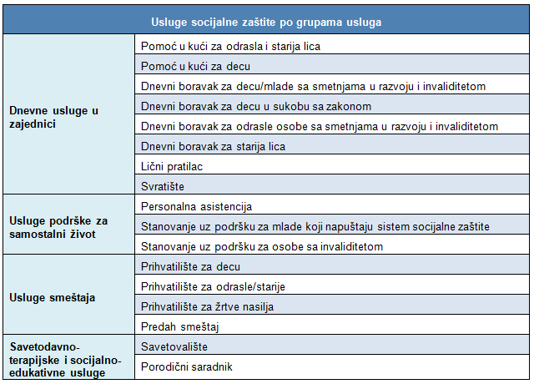 UPUTSTVO ZA PREUZIMANJE I KORIŠĆENJE BAZE PODATAKA O USLUGAMA SOCIJALNE ZAŠTITE (Podaci iz 2018. godine) Podaci o uslugama socijalne zaštite koji se nalaze u ovom excel fajlu, prikupljani su kroz proces Mapiranje usluga socijalne zaštite u nadležnosti lokalnih samouprava u Republici Srbiji koje je sprovedeno u periodu od juna do oktobra 2019. Tabele 2 i 4 daju najvažnije podatke koji se mogu filtrirati po različitim elementima, dok su ostalim tabelama dati sirovi podaci prikupljeni kroz upitnik (Aneks 1 u publikaciji) i prate formu tog upitnika. Podaci o uslugama su predstavljeni u Tabeli 2: Baza podataka usluga (socijalne zaštite u nadležnosti JLS) PIVOT, u formatu koji dozvoljava lakše sortiranje, ukrštanje podataka za određene analize (klikom na bilo koje polje PIVOT tabele otvara se meni sa leve strane koji čekiranjem željenih podataka kreira odgovor na dati zahtev). U okviru ove tabele, date su sve usluge SZ u nadležnosti JLS, tako da se željeni podaci mogu dobiti i po svakoj usluzi pojedinačno ili po grupama usluga, kao u prikazu ispod. Takođe, željeni podaci se mogu kreirati za svaku JLS pojedinačno, za grupu JLS ili ukupno. Tabela 3, BAZA USLUGE OBJEDINJENO - daje prikaz svih sirovih podataka za usluge koje se nalaze u tabeli PIVOT po svim JLS. PRIKAZ SVIH USLUGA PO GRUPAMA: Tabela 4. PIVOT - klubovi, programi sadrži podatke o klubovima i drugim programima podrške, koji nisu standardizovani. Koristi se isto kao PIVOT u Tabeli 2. Tabela 5. KLUBOVI, PROGRAMI - OBJEDINJENO, sadrži sve prikupljene sirove podatke (slično kao u tabeli 3). Tabela 5. PUK - Intenzitet, sadrži sirove podatke o intenzitetu pružanja usluge PUK za starije i PUK za decu (i mlade). Tabela 6. LPD, PA - INTENZITET sadrži sirove o intEnzitetu pružanja usluga. Tabela 7. POR. SARADNIK - INTENZITETsadrži sirove podatke o intenzitetu pružanja usluge porodični saradnik, a Tabela 8. sadrži sirove podatke o broju porodičnih saradnika i broju porodica prosečno mesečno po 1 porodičnom saradniku.

